Feuille6
O bag .scocche bodies

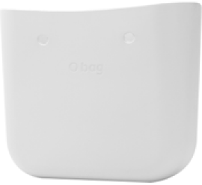

code OBAGB001 EVS00

descrizione scocca O bag
materiale EVA compound
abbinamenti manici e tracolle - bordi -
chiusure street - sacche interne

col. 371 col. 017 col. 078
latte blu navy sabbia
milk navy blue sand

 | 8056099179433
 | 8050450217574
 | 8051770308669
 | 8051770308652
 | 8051770308638

description O bag body
material EVA compound
components handles and shoulder
straps - trims - street fastening - inner
bags

col. 071 col. 055
roccia nero
rock black

04. O bag fall 2018 .continuativo carry over

Feuille7
O bag mini .scocche bodies

 | 8056099177125
 | 8050450218335
 | 8050450215631
 | 8051770309819
 | 8051770309833

col. 371
latte
milk

col. 017
blu navy
navy blue

col. 078
sabbia
sand


code OBAGB002 EVS00

descrizione scocca O bag mini
materiale EVA compound
abbinamenti manici e tracolle - bordi -
chiusure street - sacche interne

description O bag mini body
material EVA compound
components handles and shoulder
straps - trims - street fastening - inner
bags

col. 071 col. 055
roccia nero
rock black

scocche bodies 05.

Feuille21
 | 8050450213903
 | 8050450215396
pelle .manico corto short handle | 8050450215402
 | 8056098538101
 | 8050450213682
 | 6058410212210
 | 8050450213675

col. 054
naturale
natural

col. 084
testa di moro
dark brown

col. 055
nero
black
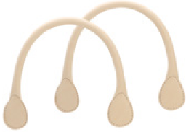

code HLESGC00 PES00

descrizione manico corto pelle
materiale pelle
abbinamenti O bag - O bag mini - O city
- O bag ‘50

description leather short handle
material leather
components O bag - O bag mini - O city
- O bag ‘50

corda .manico corto short handle

col. 054
naturale
natural
col. 008
bianco
white

col. 009
blu
blue

code HLESGC00 ROS00

descrizione manico corto corda
materiale corda
abbinamenti O bag - O bag mini - O city
- O bag ‘50

description rope short handle
material rope
components O bag - O bag mini - O city
- O bag ‘50

col. 055
nero
black

manici e tracolle handles and shoulder straps 19.

Feuille23
catena .tracolla shoulder strap O pocket
 | 8050450211268
 | 8050450211275
 | 8050450211282
 | 8050450212470

col. 004
argento
silver

col. 061
oro
gold

col. 348
ottone invecchiato
aged brass
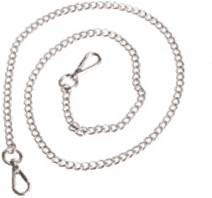

code SHOUC006 MTS01

descrizione tracolla catena lunga
O pocket metallo galvanizzato
materiale metallo
abbinamenti O pocket

description galvanized metal O pocket
chain long shoulder strap
material metal
components O pocket

catena .tracolla shoulder strap

col. 004
argento
silver

code SHOUC400 MTS01

descrizione tracolla catena goccia forata
metallo galvanizzato
materiale ecopelle + metallo
abbinamenti O bag - O bag mini - O city
- O bag ‘50

description galvanized metal chain
pierced tear drop shoulder strap
material faux leather + metal
components O bag - O bag mini - O city
- O bag ‘50

manici e tracolle handles and shoulder straps 21.

Feuille48
tone on tone .meccanismo dial O clock
 | 8051770302704
 | 8051770301653
 | 8051770301691
 | 8058333586762
 | 8051770301592
 | 8051770301646
 | 8058333586830
col. 059 col. 086 | 8058333586854
oceano tortora | 8058333586823
ocean dove-grey | 8051770303831
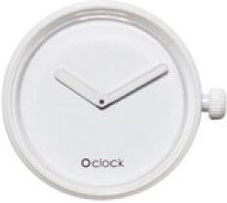

code OCLKD001 MES06

descrizione O clock meccanismo tone
on tone
abbinamenti cinturino O clock

description tone on tone O clock dial
components O clock strap

col. 008
bianco
white
col. 071
roccia
rock
col. 041 col. 055
grigio scuro nero
dark grey black

mirror .meccanismo dial O clock



code OCLKD001 MES03

descrizione O clock meccanismo mirror
abbinamenti cinturino O clock

description mirror O clock dial
components O clock strap
col. 063 col. 183 col. 044
ottanio viola lime
teal violet lime

col. 004
argento
silver

46. O bag fall 2018 .continuativo carry over

Feuille59
GENER S GENER S GENER S
 | 8050450217130
 | 8050450215211
 | 8050450215204
 | 8050450217123
 | 8050450216140
O bracelet flower big .bracciale bracelet | 8050450216201
 | 8050450215358
 | 8050450215181
 | 8050450216157
 | 8050450216133

col. 143
neve
snow white

col. 059
oceano
ocean

col. 086
tortora
dove-grey

GENER M GENER M GENER M

code OBRCF003 SIS01

descrizione O bracelet flower big silicone
materiale silicone

description O bracelet flower big silicone
material silicone

col. 071 col. 055
roccia nero
rock black

GENER S GENER S
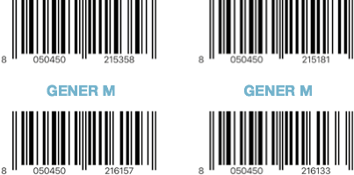

GENER M GENER M
bracciali bracelets 57.

